遷移図
Luồng đi đến giao diện Feedback
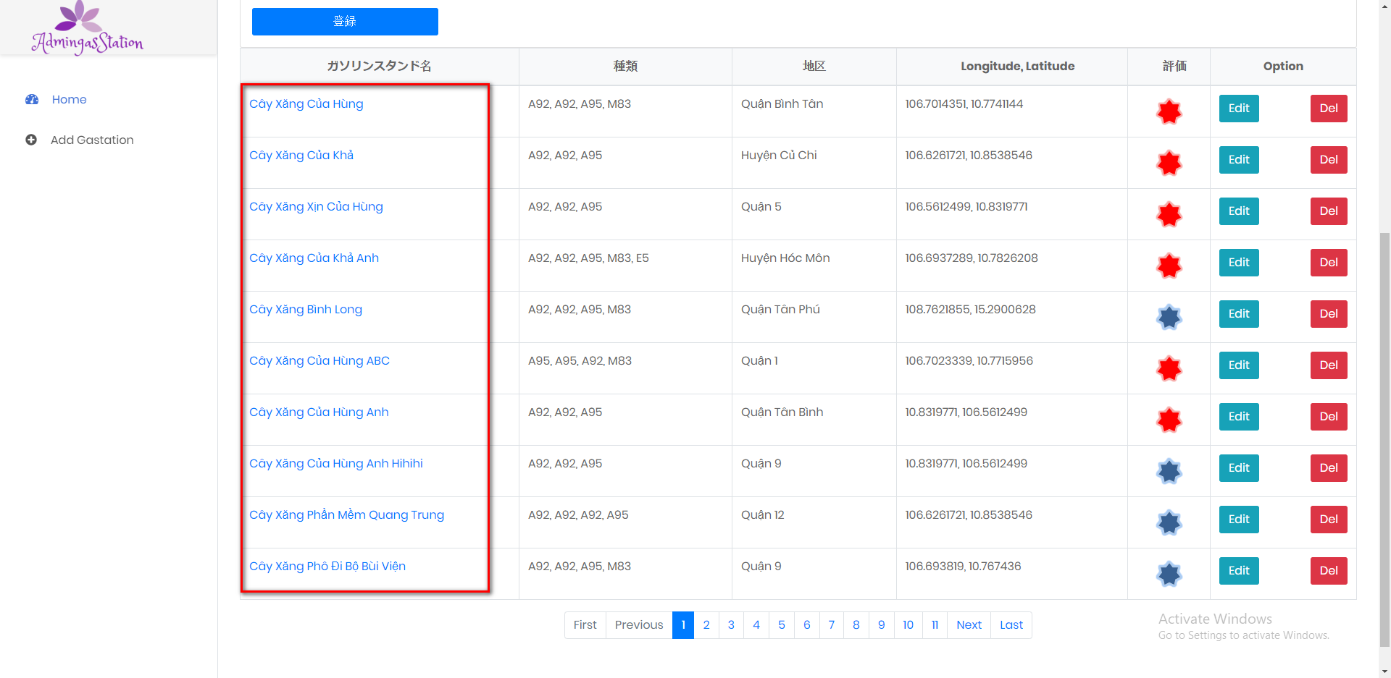

Click vào tên trạm xăng

処理
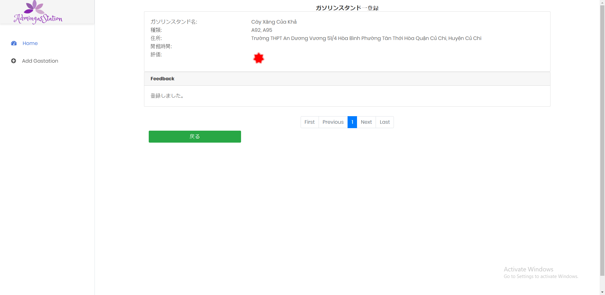
フォームロード
 | PC | スマホ

Giao diện khởi tạo khi có dữ liệu

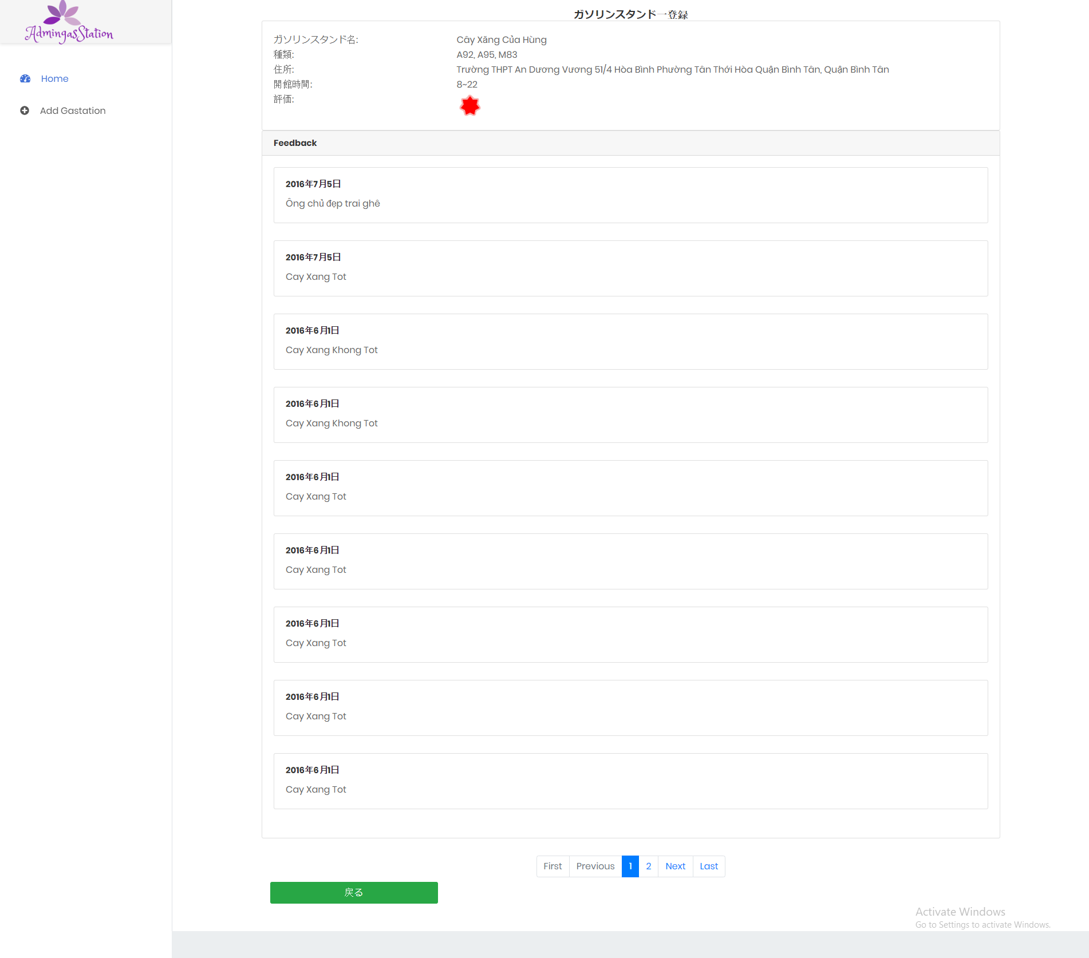

Giao diện khởi tạo khi không có dữ liệu

